Sheet1
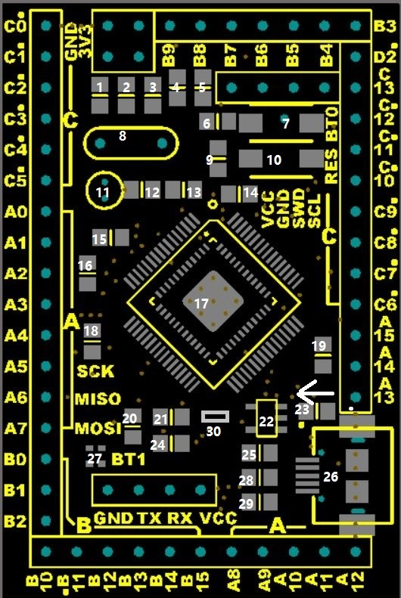
元件焊接提示/BOM|v1.5
标号 | 原理图编号 | 元件名 | 参数 | 可用封装 | 备注
1 | c5 | 电容 | 22pf | 0805/0603/0402 | 晶振电容
2 | c4 | 电容 | 22pf | 0805/0603/0402 | 晶振电容
3 | R8 | 电阻 | 约1k？ | 0805/0603/0402 | led限流
4 | R11 | 电阻 | 10k | 0805/0603/0402 | boot0下拉到地电阻
5 | LED1 | LED |  | 0805/0603 | power LED
6 | R15 | 电阻 | 10k | 0805/0603/0402 | 复位电路电阻
7 | S2 | 按键 |  |  | boot0按键（按下切到isp模式）
8 | y2 | 晶振 | 8m | 49s | 晶振
9 | c16 | 电容 | 104 | 0805/0603/0402 | 复位电路电容
10 | S1 | 按键 |  |  | 复位按键
11 | y1 | 晶振 | 32.768k | 圆柱 | 晶振
12 | C3 | 电容 | 22pf | 0805/0603/0402 | 晶振电容
13 | C2 | 电容 | 22pf | 0805/0603/0402 | 晶振电容
14 | C1 | 电容 | 104 | 0805/0603/0402 | 退藕电容
15 | （R1） | 磁珠 |  | 0805/0603/0402 | 模拟地、数字地隔离磁珠，保障adc稳定。具体取值我也不太清楚，请查官方资料，懒得管的话直接短接即可。这个磁珠在一些pos机上可以拆到，pos机的pcb板子型号为me15和me11，颜色为灰色，封装比较大，在晶振负极，一头接VSSA，一头接地，和本核心板设计一致，pos板子上该磁珠阻值约等于0（0.2欧不准确测量） |  | 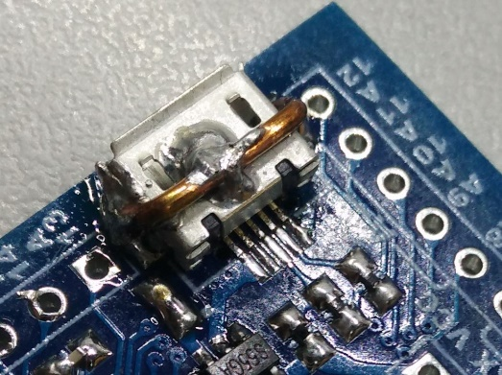
16 | C6 | 电容 | 104 | 0805/0603/0402 | 模拟地退藕电容
17 | U1/U2 | 单片机 |  |  | stm32f103r/gd32f103r/stm32f401ccx不支持efm32或者国民的片子
18 | C9 | 电容 | 104 | 0805/0603/0402 | 退藕电容 |  | USB终极加固，供参考
19 | C8 | 电容 | 104 | 0805/0603/0402 | 退藕电容
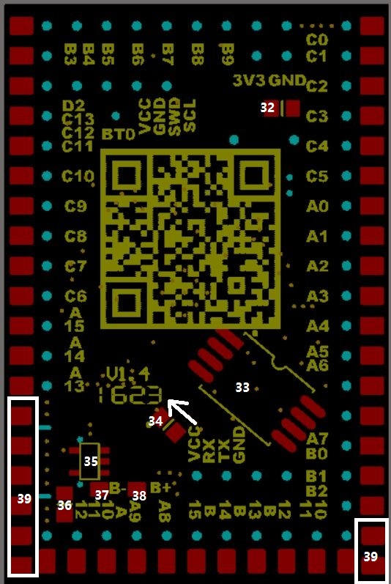
20 | C10 | 电容 | 0.47uf | 0805/0603/0402 | stm32f401cc专用电容，用103时不用接，该位置连接103的PB11，请注意，用103的时候不要乱接
21 | C11 | 电容 | 104 | 0805/0603/0402 | 退藕电容
22 | U3 | LOD | 3.3v | sot23_5 | 3.3v稳压芯片，每个pos机上都有
23 | D2 | 二极管 |  | 0805/0603/0402 | 防止电池电压到usb，方向如箭头白点。如不接电池，则只需短接即可，或者做防反接（虽然好像没啥意义）或者接个保险丝什么的。这么小的二极管不怎么好找，pos机上应该有。焊盘位实在大不了了，0805已经是妥协了，抱歉。
24 | C12 | 电容 | 106/10uf | 0805 | 电源滤波
25 | R5 | 电阻 | 1.5K | 0805/0603/0402 | usb上拉电阻。401不要焊，保持空即可
26 | J1 | usb | micro
27 | boot1选择。短接上为高，下位低，若不用该引脚且需串口下载，可短接下面的焊盘
28 | R6 | 电阻 | 22r | 0805/0603/0402 | usb电阻
29 | R7 | 电阻 | 22r | 0805/0603/0402 | usb电阻
30 | 选配 | 电阻 | 100r | 0805/0603/0403 | 如果用核心板改造jlink，则在此加100欧电阻，这个电阻是横跨PB12和PB14的，如果不改造jlink，请不要焊这里 | 选配

以下在背面
32 | R2 | 电阻 | 1m | 0805/0603/0403 | 晶振电阻，可省或焊正面
33 | U6 | flash | sop8 |  | spi-flash
34 | D1 | 二极管 |  | 0805/0603/0404 | 防止USB电压到电池，方向如箭头白点
35 | U4 | 充电管理 |  | sot23_5 | 充点管理，每个pos机上都有 |  |  | 1.5和1.4的背面是一样的，沿用1.4的图，就懒得改了
36 | R12 | 电阻 | 约1k5？ | 0805/0603/0408 | 充电限流，具体看数据手册
37 |  | 焊盘 |  |  | 电池负
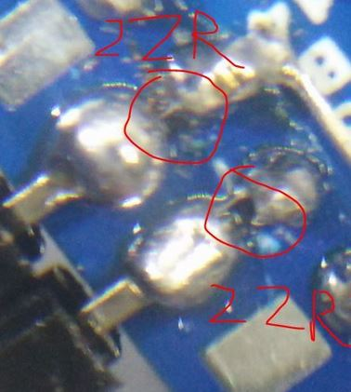
38 |  | 焊盘 |  |  | 电池正
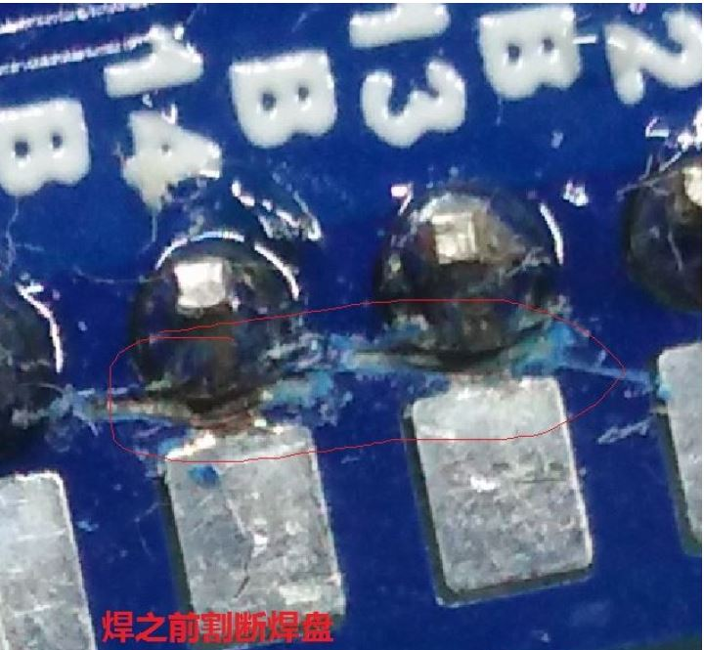
39 | 白框中 | 周围的空焊盘 |  | 有一些在排针焊盘旁边的是对应该配置的引脚的焊盘 | 白框圈住的是空焊盘，可以自由发挥，没接任何地方，比如可接个开关在这里，毕竟锂电池焊盘处没开关，接电池就系统一直有电了。需要飞线。自行发挥。

核心板改jlink简单教程。完成基础焊接（保障8m晶振，复位电路，3v3供电，usb电路完整且可工作）在正面图式30号位置焊接100欧电阻，切断PB13和PB14的排针焊盘与背面拓展焊盘的连接，在两个位置直接加焊两个22欧电阻（此22欧可灵活变通，短接-100欧都可以用，只是短接比较危险一点），在拓展焊盘上焊排针即可

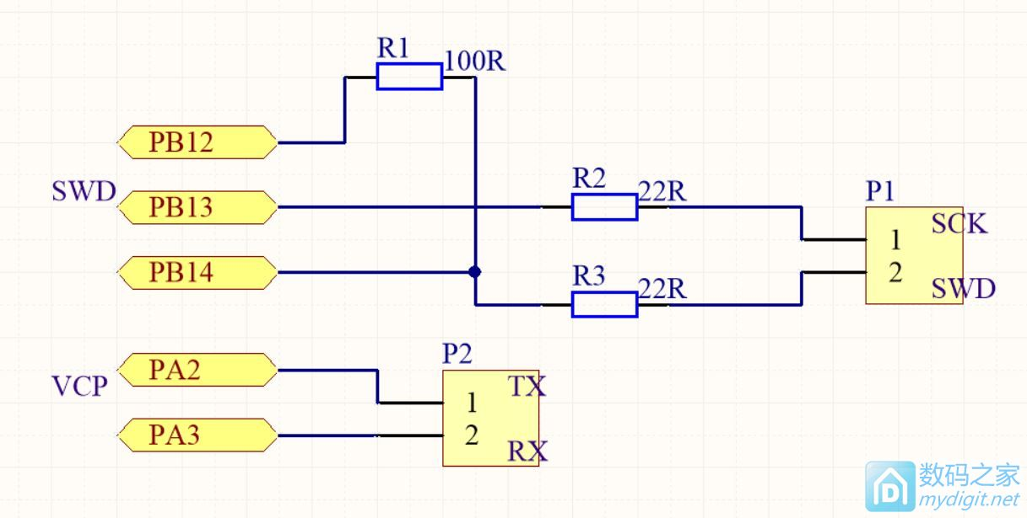
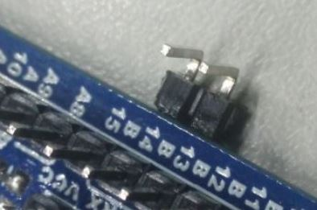

https://stm32-posystorage.rhcloud.com
https://github.com/posystorage/stm32-tiny

